Estadísticas
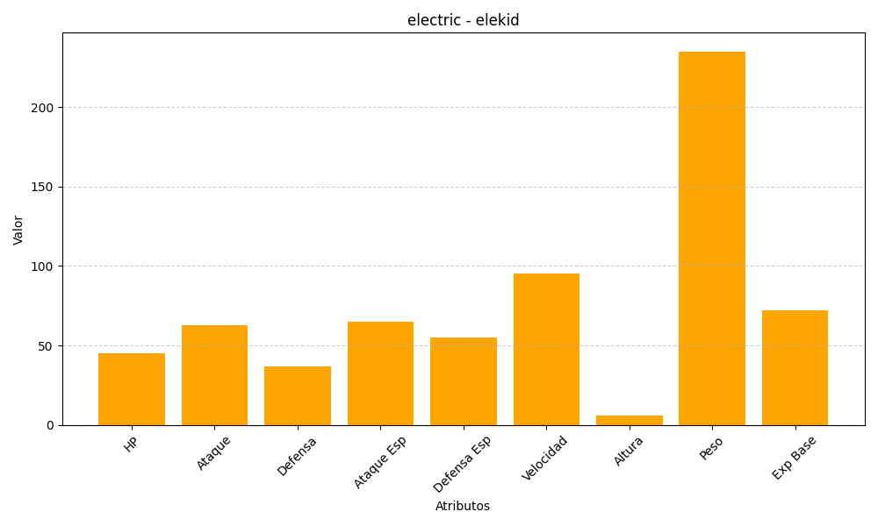
ID | Nombre | Tipo | HP | Ataque | Defensa | Ataque Especial | Defensa Especial | Velocidad | Altura | Peso | Experiencia Base
239 | elekid | electric | 45 | 63 | 37 | 65 | 55 | 95 | 6 | 235 | 72

